KUMS_MEK_ESU_Detail_MDX
 |  | Přehled výdajů za externí subjekt (ESU)

75151502 - Krajské ředitelství policie Moravskoslezského kraje\n; Obec: Ostrava - Moravská Ostrava

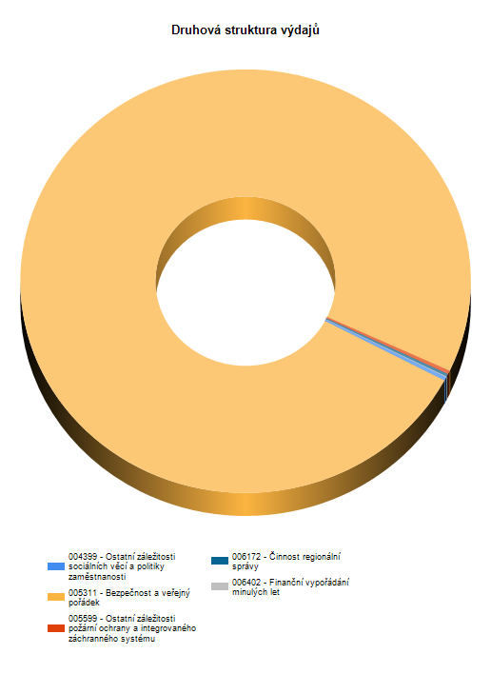
Rok, paragraf, akce, položka |  |  |  |  | Čerpáno

2009 |  |  |  |  | 100,000.00
2010 |  |  |  |  | 1,141,846.00
2011 |  |  |  |  | 4,295,717.51
2012 |  |  |  |  | 5,050,000.00
2013 |  |  |  |  | 1,364,479.91
2014 |  |  |  |  | 7,152,681.43
2015 |  |  |  |  | 7,566,359.35
2016 |  |  |  |  | 11,650,000.00

Rok | Akce |  |  |  |  | Čerpáno
 | § |  | Pol. | UZ |  | Kč
2009 | (0000000) Nečleněno |  |  |  |  | 100,000.00
 | 004399 |  | 5319 | 00202 |  | 100,000.00
2010 | (0000000) Nečleněno |  |  |  |  | 1,141,846.00
 | 005311 |  | 5319 | 00201 |  | 1,000,000.00
 |  |  | 6339 | 00201 |  | 141,846.00
2011 | (0000000) Nečleněno |  |  |  |  | 4,541,324.00
 | 005311 |  | 5319 | 00201 |  | 3,908,000.00
 |  |  | 6339 | 00201 |  | 633,324.00
 | (0000906) Výdaje související s provozem Integrovaného bezpečnostního centra Moravskoslezského kraje (Územní st |  |  |  |  | -245,606.49
 | 005599 |  | 5151 | 00000 |  | -5,131.38
 |  |  | 5152 | 00000 |  | -91,057.06
 |  |  | 5154 | 00000 |  | -122,052.01
 |  |  | 5162 | 00000 |  | -21,261.70
 |  |  | 5169 | 00000 |  | -6,104.34
2012 | (0000125) Podpora činnosti bezpečnostních a ostatních složek Moravskoslezského kraje |  |  |  |  | 5,050,000.00
 | 005311 |  | 5319 | 00201 |  | 50,000.00
 |  |  | 6339 | 00201 |  | 5,000,000.00
2013 | (0000125) Podpora činnosti bezpečnostních a ostatních složek Moravskoslezského kraje |  |  |  |  | 1,333,363.68
 | 005311 |  | 6339 | 00201 |  | 1,333,363.68
 | (0000131) Ověřování připravenosti Integrovaného záchranného systému |  |  |  |  | 31,116.23
 | 005599 |  | 5175 | 00000 |  | 31,116.23
2014 | (0000125) Podpora činnosti bezpečnostních a ostatních složek Moravskoslezského kraje |  |  |  |  | 7,152,681.43
 | 005311 |  | 5319 | 00201 |  | 900,000.00
 |  |  | 6339 | 00201 |  | 6,252,681.43
2015 | (0000125) Podpora činnosti bezpečnostních a ostatních složek Moravskoslezského kraje |  |  |  |  | 7,566,359.35
 | 005311 |  | 5319 | 00209 |  | 1,250,000.00
 |  |  | 6339 | 00201 |  | 1,316,359.35
 |  |  |  | 00209 |  | 5,000,000.00
2016 | (0000125) Podpora činnosti bezpečnostních a ostatních složek Moravskoslezského kraje |  |  |  |  | 11,650,000.00
 | 005311 |  | 5319 | 00209 |  | 1,800,000.00
 |  |  | 6339 | 00209 |  | 9,850,000.00

